상품제안서
키친필 아이스변색머그 | 상품코드: S37174

 |  |  |  |  |  |  | 02-713-8555 | www.synergygift.co.kr
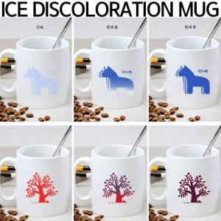

【상세/제작정보】 | <p>키친필 아이스변색머그 </p><p> 색 상 : 화이트&nbsp;</p><p>재 질 : 도자기&nbsp;</p><p>사이즈 : 지름 8cm * 높이 9.2cm&nbsp;</p><p>용 량 : 330ml&nbsp;</p>

【인쇄/포장옵션】 | 실크 / 포장불가능

【공급단가】 | 수량 | 50~ | 100~ | 500~ | 1,000~ | 2,000~
*VAT별도 | 단가 | 1,790원 | 1,720원 | 1,660원 | 1,600원 | 1,530원

【상품 URL】 | https://www.synergygift.co.kr:443/src/goods_detail.php?gdno=37174

